Esquema
OBJETIVOS SALUD OCUPACIONAL - 2020

1. Adelantar los planes para mantener lugares de trabajo sanos y seguros y cumplir los requisitos legales aplicables frente a la declaración de emergencia nacional por COVID-19

PROGRAMAS | Logrado | Esperado
1. Programa para gestión de COVID | 100% | 100%

Programas gestión COVID - DLTD 2020

Indic COVID
 | SISTEMA DE GESTION EN SALUD Y SEGURIDAD EN EL TRABAJO |  |  | Documento de base: PLAN DE GESTIÓN FRENTE AL COVID-19 (SIG-0xx) |  |  |  | https://www.ins.gov.co/Noticias/Paginas/coronavirus-positividad.aspx

PROGRAMA: Plan COVID-19 | CONTROL DE RIESGOS PARA LA SALUD |  |  |  | VERSIÓN: 2020
FICHA DE INDICADORES
FECHA DEL MEDICIÓN: diciembre 15 de 2020

OBJETIVOS ESPECÍFICOS | META | DEFINICIÓN | FÓRMULA | MEDICIÓN | RESULTADO
Prevenir la presencia de casos de COVID-19 en la empresa | Mantener una incidencia de casos por debajo de la tasa nacional | Incidencia de COVID (%) | # casos confirmados de COVID x 100 Total de trabajadores | 489 casos confirmados COVID x 100 5120 Trabajadores | Cumple: 9,55% | Nacional: 23,7% Cesar: 19,1%
Mantener indicadores de ausentismo médico de trabajadores diagnosticados con COVID-19 | Mantener el registro de ausentismo según el requisito legal aplicable | Índice general de ausentismo | Días de ausencia en el periodo x 100 Días programados de trabajo | 90.550*100 1.075.200 | Registrado: 8,42% | Promedio 2019: 4,6%
Cumplir los requisitos legales aplicables según las normas emitidas por el Gobierno | Cumplir el 100% de los requisitos aplicables | Cumplimiento (%) | # requisitos cumplidos x 100 Requisitos aplicables | 99.9 | Ver abajo
Cubrir el 100% de la población a riesgo con actividades de prevención | Lograr una cobertura del 100% de las actividades definidas | Cobertura (%) | # trabajadores cubiertos x 100 Trabajadores a riesgo | 5120 trabajadores cubiertos x 100 5120 trabajadores | Cumple: 100%
Cumplir el plan de trabajo establecido para este programa |  | Cumplimiento (%) | # actividades realizadas x 100 # actividades programadas | 184*100 184 | Cumple: 100%

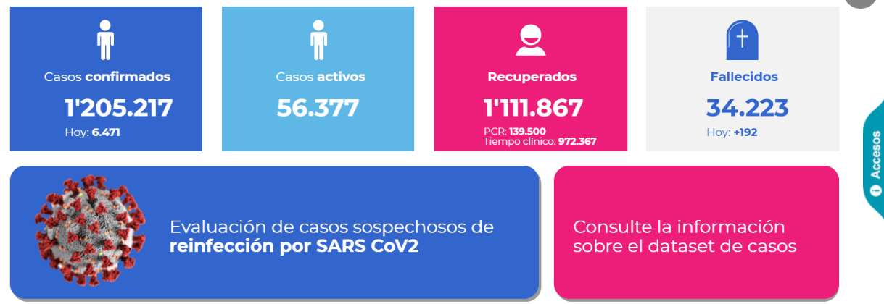
Notas: Hasta la fecha hay 489 casos confirmados de COVID-19 en trabajadores de la empresa, 456 de los cuales están recuperados y 33 siguen activos, hay reporte de una fatalidad por esta causa En los 2.642 casos con 90.550 días de ausencia se incluyen: (1) síntomas respiratorios (1.290 casos), (2) resultados positivos (489), (3) contacto o viaje (334), (4) condiciones de riesgo (edad, embarazo o comorbilidad) (373) y (5) otros (tamizaje, espera de resultado y otros) (156)

CALIFICACIÓN REQUISITOS LEGALES Incluye requisitos aplicables + recomendaciones Minsalud | # | %
Cumple el requisito | 393 | 99.7
Brecha baja | 1 | 0.3
Brecha media | 0 | 0.0
Brecha alta | 0 | 0.0
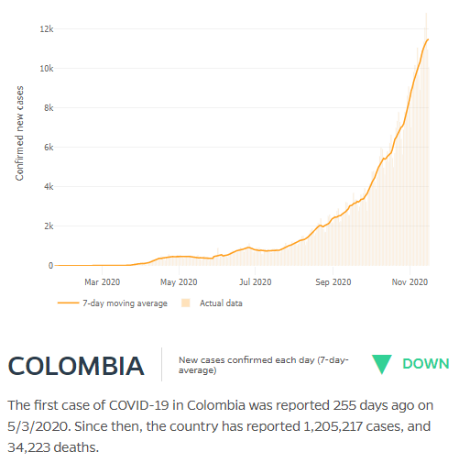
No aplica | 29
TOTAL | 423 | 100.0
Preguntas aplicables | 394 | 99.9

 |  |  |  |  |  |  | https://coronavirus.jhu.edu/data/new-cases

